комплектующие
№ | Наименование | Тех. требования | кол-во | Фоточки | Сылка | Расположение
1 | 3-проводной шлейф «папа-мама» | Шлейф длиной 30 см из трёх проводов подходящий для удлинения кабеля сервопривода или других трёхпроводных шлейфов с «мама-разъёмом» на конце | 4 | 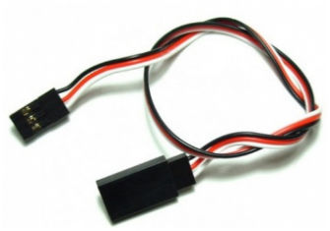 | http://amperka.ru/product/3-wire-cable-extension http://www.robototehnika.ru/e-store/catalog/204/909/ http://www.linuxcenter.ru/shop/ops_hard/amperka/3-provoda_troyka/ | CENTER_TABLES
2 | Bluetooth HC-05 | Напряжение питания: 3,3–5 В, Потребляемый ток: 50 мА, Радиус действия: до 10 метров, Чип Bluetooth: HC-05(BC417143), Интерфейс: UART | 8 | 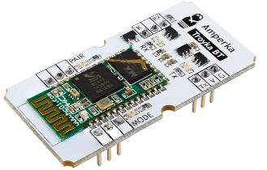 | http://amperka.ru/product/troyka-bluetooth-hc-05 https://www.chipdip.ru/product/troyka-bluetooth-hc-05 http://roboshop.spb.ru/hc-05-module | BACK_SHELF
3 | Breadboard | 830 контактов | 3 | 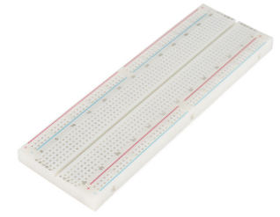 | http://amperka.ru/product/breadboard | CENTER_TABLES
4 | HC-06, Модуль Bluetooth для беспроводного управления устройствами | Напряжение питания 3,3–6 В, Максимальное входное напряжение логической единицы 5 В, Выходное напряжение логической единицы 3,3 В, Максимальный ток потребления 45 мА, Скорость передачи данных 1200–1382400 бод, Дальность связи при прямой видимости 30 м | 18 | 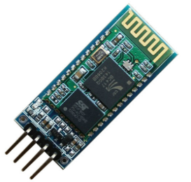 | http://amperka.ru/product/hc-06-bluetooth-module http://www.robototehnika.ru/e-store/catalog/248/1058/ https://www.chipdip.ru/product/hc-06 | BACK_SHELF

